SC3201
システム名 |  |  |  | システム種別 |  |  |  |  |  | 詳細設計書 |  |  |  |  | 作成者 |  |  | 作成日 |  | 更新者 | 更新日 | 版数
POSサーバー |  |  |  | POSサーバ |  |  |  |  |  |  |  |  |  |  | TuyenNH |  |  | 2024-12-18 |  | TuyenNH | 2024-12-18 | 0.1

機能カテゴリ |  |  | 08_カテゴリ値引／割引設定 |  |  |  |  |  | 項目 |  |  | 画面設計書 |  |  | SC3201

 | ■初期画面のイメージ

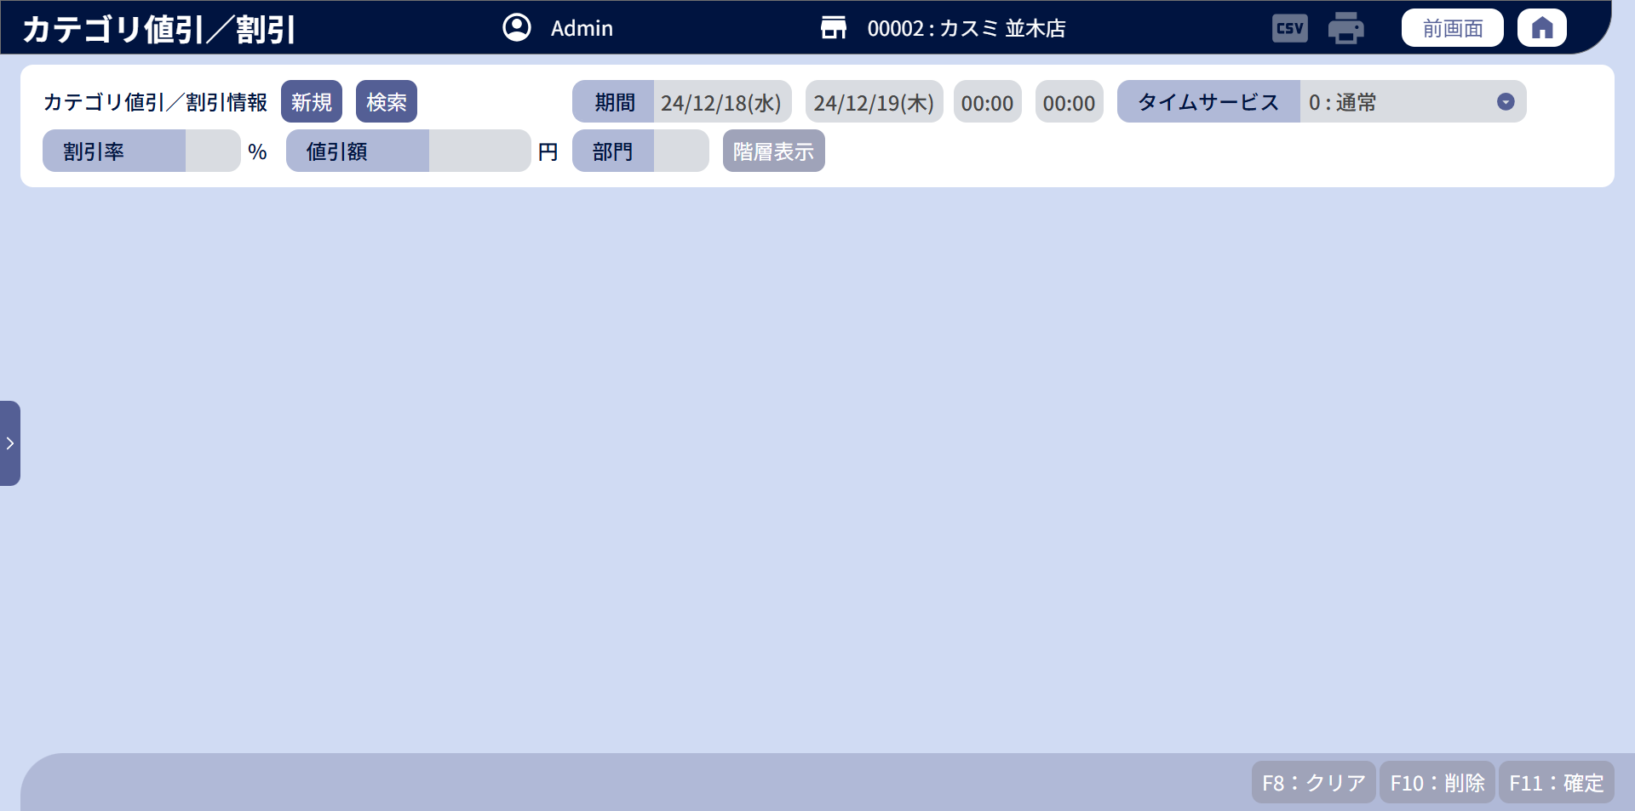

 | ■データがある画面のイメージ
0
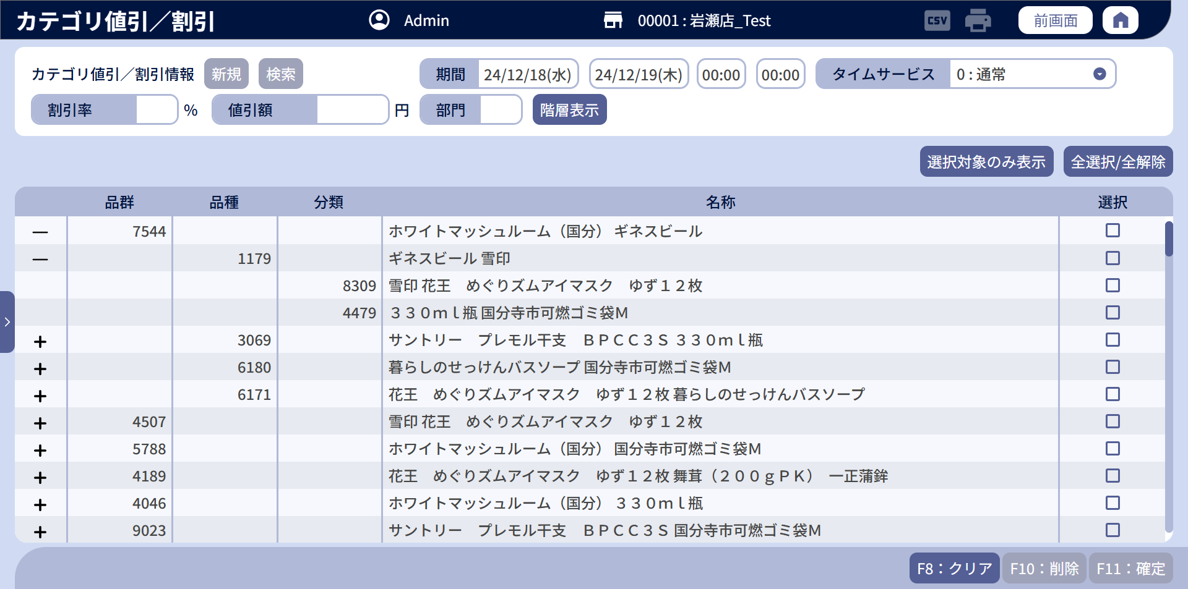

1
2
3
7
7.1
7.2
7.3
7.4
8
8.1

5
5.1
6
6.1
4
4.1
9

10
11
14
15
13
16
17

12
13.1
14.1
15.1
16.1
17.1

18
19
20

 | ■画面項目定義

 | 画面項目ID | 項目 |  | タイプ | I/O | 多言語 | 出力 |  |  |  |  |  |  |  |  | インプット |  |  |  |  | 備考
 |  |  |  |  |  |  | マッピングデータ |  |  |  | 初期値 |  | 表示コントロール | Control enable |  | 必須 | 数字 | 桁 | マッピングデータ
 |  |  |  |  |  |  | API名 | 項目 |  |  |  |  |  |  |  |  |  |  | API名 | 項目
 | 0 | 画面タイトル |  | テキスト | － | ● | － | － |  |  | カテゴリ値引／割引 |  | ー | － |  | － | ー | ー | － | ー | イベントID：SC0801-01
 | 1 | カテゴリ値引／割引情報 |  | テキスト | － | ● | － | － |  |  | カテゴリ値引／割引情報 |  | ー | － |  | － | ー | ー | － | ー | ー
 | 2 | 新規 |  | ボタン | I | ● | － | － |  |  | 新規 |  | ー | ・デフォルト：有効 新規モードで表示されている場合、無効になる。 |  | － | ー | ー | － | ー | イベントID：SC0801-02
 | 3 | 検索 |  | ボタン | I | ● | － | － |  |  | 検索 |  | ー | ・デフォルト：有効 新規モードで表示されている場合、無効になる。 |  | － | ー | ー | － | ー | イベントID：SC0801-03
 | 4 | 部門（タイトル） |  | テキスト | － | ● | － | － |  |  | 部門 |  | ー | － |  | － | ー | ー | － | ー | ー
 | 4.1 | 部門（値） |  | Edit Text | O | － | AP0802 | code_level_one |  |  | － |  | ー | ・デフォルト：無効 ・新規モードの場合に有効になる。 |  | ● | ● | － | AP1507 | ー | 最大数字の2桁。フォーカスアウト時に「0」を追加する。
 | 5 | 割引率（タイトル） |  | テキスト | － | ● | － | － |  |  | 割引率 |  | ー | － |  | － | ー | ー | － | ー | ー
 | 5.1 | 割引率（値） |  | Edit Text | I/O | － | AP0802 | discount_type_code discount_value |  |  | － |  | ー | ・デフォルト：無効 ・新規モード、編集モードの場合は有効になる。 |  | － | ● | － | AP0804 | discount_type_code discount_value | 最大数字の2桁。 ・1～99の範囲内でのみ入力可能。 ・{discount_type_code} = 2 (割引)の場合に表示する、
 | 6 | 割引率（タイトル） |  | テキスト | － | ● | － | － |  |  | 割引率 |  | ー | － |  | － | ー | ー | － | ー | ー
 | 6.1 | 割引率（値） |  | Edit Text | I/O | － | AP0802 | discount_type_code discount_value |  |  | － |  | ー | ・デフォルト：無効 ・新規モード、編集モードの場合は有効になる。 |  | － | ● | － | AP0804 | discount_type_code discount_value | 最大数字の2桁。 ・1～99の範囲内でのみ入力可能。 ・{discount_type_code} = 1 (値引)の場合に表示する。
 | 7 | 期間（タイトル） |  | テキスト | － | ● | － | － |  |  | 期間 |  | ー | － |  | － | ー | ー | － | ー | ー
 | 7.1 | 開始日（値） |  | カレンダー | I/O | － | AP0802 | start_date_time |  |  | － |  | ー | ・デフォルト：無効 ・新規モード、編集モードの場合は有効になる。 |  | ● | ー | ー | AP0804 | start_date_time | ・形式：yy/MM/dd(E) ・date pickerタイプを選択するか、edit textタイプを入力できる。入力すると、曜日を自動的に埋め込む。 ・エラーがツールチップ形式で表示され、項目の罫線が赤くなる。
 | 7.2 | 終了日（値） |  | カレンダー | I/O | － | AP0802 | end_date_time |  |  | － |  | ー | ・デフォルト：無効 ・新規モード、編集モードの場合は有効になる。 |  | ● | ー | ー | AP0804 | end_date_time | ・形式：yy/MM/dd(E) ・date pickerタイプを選択するか、edit textタイプを入力できる。入力すると、曜日を自動的に埋め込む。 ・エラーがツールチップ形式で表示され、項目の罫線が赤くなる。
 | 7.3 | 開始時刻（値） |  | ドロップダウン | I/O | － | AP0802 | start_service_time |  |  | － |  | ー | ・デフォルト：無効 ・新規モード、編集モードの場合は有効になる。 |  | ● | ー | ー | AP0804 | start_service_time | ・形式：HH:mm ・date pickerタイプを選択するか、edit textタイプを入力できる。 ・エラーがツールチップ形式で表示され、項目の罫線が赤くなる。
 | 7.4 | 終了時刻（値） |  | ドロップダウン | I/O | － | AP0802 | end_service_time |  |  | － |  | ー | ・デフォルト：無効 ・新規モード、編集モードの場合は有効になる。 |  | ● | ー | ー | AP0804 | end_service_time | ・形式：HH:mm ・date pickerタイプを選択するか、edit textタイプを入力できる。 ・エラーがツールチップ形式で表示され、項目の罫線が赤くなる。
 | 8 | タイムサービス（タイトル） |  | テキスト | － | ● | － | － |  |  | タイムサービス |  | ー | － |  | － | ー | ー | － | ー | ー
 | 8.1 | タイムサービス（値） |  | ドロップダウン | I/O | － | AP0802 | type_time_service |  |  | － |  | ー | ・デフォルト：無効 ・新規モード、編集モードの場合は有効になる。 |  | ● | ー | ー | AP0804 | type_time_service | ・ドロップダウンに表示される値： 0 : 通常 1 : タイムサービス
 | 9 | 階層表示 |  | ボタン | － | ● | － | － |  |  | 階層表示 |  | ー | ・デフォルト：無効 ・新規モードの場合に有効になる。 |  | － | ー | ー | － | ー | イベントID：SC0801-04
 | 10 | 選択対象のみ表示 |  | ボタン | － | ● | － | － |  |  | 選択対象のみ表示 OR 全件表示 |  | ・「階層表示」ボタンをタッチした後に表示する（階層データがある場合） | ・新規モードの場合に有効になる。 ・編集モードの場合に無効になる。 |  | － | ー | ー | － | ー | イベントID：SC0801-05
 | 11 | 全選択/全解除 |  | ボタン | － | ● | － | － |  |  | 全選択/全解除 |  | ・「階層表示」ボタンをタッチした後に表示する（階層データがある場合） | ・新規モードの場合に有効になる。 ・編集モードの場合に無効になる。 |  | － | ー | ー | － | ー | イベントID：SC0801-06
 | 12 | 展開・折りたたみ |  | ボタン | － | － | － | － |  |  | +/- |  | ・新規作成モードで、商品の階層データがある場合に表示する。 ・編集モードまたは最下位階層の場合に表示しない。 | ・デフォルト：無効 |  | － | ー | ー | － | ー | イベントID：SC0801-07
 | 13 | 品群（タイトル） |  | テキスト | － | ● | － | － |  |  | 品群 |  | ー | － |  | － | ー | ー | － | ー | ー
 | 13.1 | 品群（値） |  | テキスト | I/O | － | AP1507 | code_level_two level_two |  |  | － |  | ー | ー |  | ● | ー | ー | AP0804 AP0803 | md_hierarchy_code md_hierarchy_level | ・新規作成の場合、品種と分類のレコードにデータを表示しない。 ・編集の場合、品種と分類のレコードにデータを表示する。
 | 14 | 品種（タイトル） |  | テキスト | － | ● | － | － |  |  | 品種 |  | ー | － |  | － | ー | ー | － | ー | ー
 | 14.1 | 品種（値） |  | テキスト | I/O | － | AP1507 | code_level_three level_three |  |  | － |  | ー | ー |  | ● | ー | ー | AP0804 AP0803 | md_hierarchy_code md_hierarchy_level | ・新規作成の場合、品群と分類のレコードにデータを表示しない。 ・編集の場合、品群のレコードにデータを表示せず、分類のレコードにデータを表示する。
 | 15 | 分類（タイトル） |  | テキスト | － | ● | － | － |  |  | 分類 |  | ー | － |  | － | ー | ー | － | ー | ー
 | 15.1 | 分類（値） |  | テキスト | I/O | － | AP1507 | code_level_four level_four |  |  | － |  | ー | ー |  | ● | ー | ー | AP0804 AP0803 | md_hierarchy_code md_hierarchy_level | 品群と品種のレコードにデータを表示しない。
 | 16 | 名称（タイトル） |  | テキスト | － | ● | － | － |  |  | 名称 |  | ー | － |  | － | ー | ー | － | ー | ー
 | 16.1 | 名称（値） |  | テキスト | O | － | AP1507 | description_level_one description_level_two description_level_three description_level_four |  |  | － |  | ー | ー |  | ● | ー | ー | AP0804 | md_hierarchy_code md_hierarchy_level | 現在のレコードの階層名を表示する。
 | 17 | 選択（タイトル） |  | テキスト | － | ● | － | － |  |  | 選択 |  | ー | ー |  | － | ー | ー | － | ー | ー
 | 17.1 | 選択（値) |  | チェックボックス | I | － | － | － |  |  | － |  | ー | ・デフォルト：有効 |  | － | ー | ー | － | ー | イベントID：SC0801-08
 | 18 | クリア |  | ボタン | I | ● | － | － |  |  | F8：クリア |  | ー | ・デフォルト：無効 ・新規モード、編集モードの場合は有効になる。 |  | － | ー | ー | － | ー | イベントID：SC0801-09
 | 19 | 削除 |  | ボタン | I | ● | － | － |  |  | F10：削除 |  | ー | ・デフォルト：無効 ・編集モードの場合に有効になる。 |  | － | ー | ー | － | ー | イベントID：SC0801-10
 | 20 | 確定 |  | ボタン | I | ● | － | － |  |  | F11：確定 |  | ー | ・デフォルト：無効 ・画面にバリデーションチェックエラーがある場合、ボタンが無効になる。 ・画面に変更がある場合、有効にする。 |  | － | ー | ー | － | ー | イベントID：SC0801-11

MD0801
システム名 |  |  |  | システム種別 |  |  |  |  |  | 詳細設計書 |  |  |  |  | 作成者 |  |  | 作成日 |  | 更新者 | 更新日 | 版数
POSサーバー |  |  |  | POSサーバ |  |  |  |  |  |  |  |  |  |  | TuyenNH |  |  | 2024-12-18 |  | TuyenNH | 2024-12-18 | 0.1

機能カテゴリ |  |  | 08_カテゴリ値引／割引設定 |  |  |  |  |  | 項目 |  |  | 画面設計書 |  |  | MD0801

 | ■カテゴリ値引/割引情報モーダル

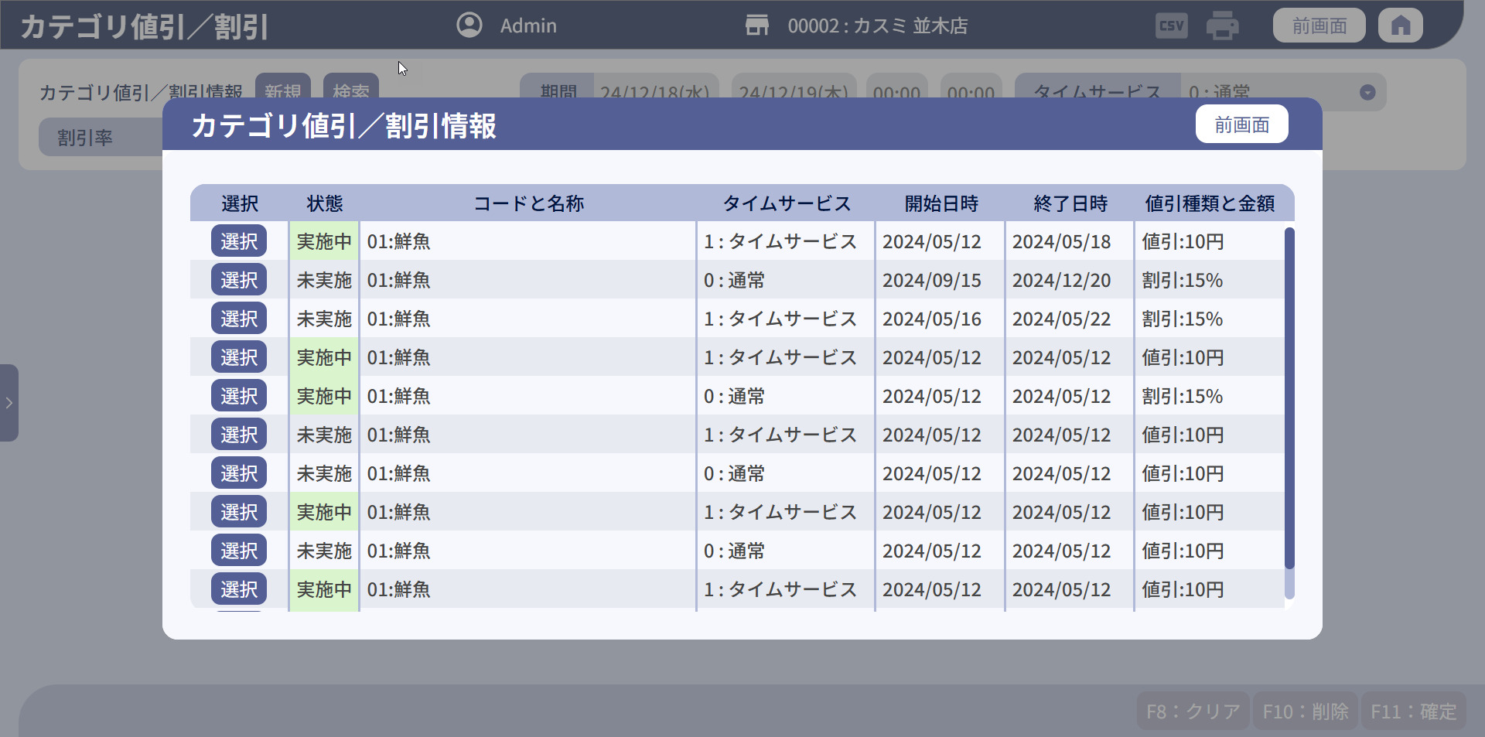

8
0

1
2
3
4
5
6
7

3.1
1.1
2.1
4.1
5.1
6.1
7.1

 | ■画面項目定義

 | 画面項目ID | 項目 |  | タイプ | I/O | 多言語 | 出力 |  |  |  |  |  |  |  |  | インプット |  |  |  |  | 備考
 |  |  |  |  |  |  | マッピングデータ |  |  |  | 初期値 |  | 表示コントロール | Control enable |  | 必須 | 数字 | 桁 | マッピングデータ
 |  |  |  |  |  |  | API名 | 項目 |  |  |  |  |  |  |  |  |  |  | API名 | 項目
 | 0 | 画面タイトル |  | テキスト | － | ● | － | － |  |  | カテゴリ値引／割引情報 |  | ー | － |  | － | ー | ー | － | ー | イベントID：MD0801-01
 | 1 | 選択（タイトル） |  | テキスト | － | ● | － | － |  |  | 選択 |  | ー | ー |  | － | ー | ー | － | ー
 | 1.1 | 選択（値） |  | ボタン | － | ● | － | － |  |  | 選択 |  | ー | デフォルト：有効 |  | － | ー | ー | － | ー | イベントID：MD0801-02
 | 2 | 状態（タイトル） |  | テキスト | － | ● | － | － |  |  | 状態 |  | ー | ー |  | － | ー | ー | － | ー | ー
 | 2.1 | 状態（値） |  | テキスト | O | － | AP0801 | status |  |  | － |  | ー | ー |  | － | ー | ー | － | ー | ・カテゴリ値引・割引の有効： 0: 実施中 1: 終了 2: 未実施 3: NG =>ロジック判定の詳細はAP0801をご参照ください。 ・状態が「実施中」の場合、行の背景色は緑色になる。
 | 3 | コードと名称（タイトル） |  | テキスト | － | ● | － | － |  |  | コードと名称 |  | ー | ー |  | － | ー | ー | － | ー | ー
 | 3.1 | コードと名称（値） |  | テキスト | I/O | － |  | md_hierarchy_code description |  |  | － |  | ー | ー |  | － | ー | ー | － | ー | 表示形式： {md_hierarchy_code}:{description}
 | 4 | タイムサービス（タイトル） |  |  | － | ● | － | － |  |  | タイムサービス |  | ー | ー |  | － | ー | ー | － | ー | ー
 | 4.1 | タイムサービス（値） |  |  | O | － | AP0801 | type_time_service |  |  | － |  | ー | ー |  | － | ー | ー | － | ー | 表示形式： 0 : 通常 1 : タイムサービス
 | 5 | 開始日時（タイトル） |  |  | － | ● | － | － |  |  | 開始日時 |  | ー | ー |  | － | ー | ー | － | ー | ー
 | 5.1 | 開始日時（値） |  |  | O | － | AP0801 | start_date_time |  |  | － |  | ー | ー |  | － | ー | ー | － | ー | 表示形式： yy/MM/dd
 | 6 | 終了日時（タイトル） |  |  | － | ● | － | － |  |  | 終了日時 |  | ー | ー |  | － | ー | ー | － | ー | ー
 | 6.1 | 終了日時（値） |  |  | O | － | AP0801 | end_date_time |  |  | － |  | ー | ー |  | － | ー | ー | － | ー | 表示形式： yy/MM/dd
 | 7 | 値引種類と金額（タイトル） |  |  | － | ● | － | － |  |  | 値引種類と金額 |  | ー | ー |  | － | ー | ー | － | ー | ー
 | 7.1 | 値引種類と金額（値） |  |  | O | － | AP0801 | discount_type_code discount_value |  |  | － |  | ー | ー |  | － | ー | ー | － | ー | ・値引の場合、以下のフォーマットで表示する。 値引:{discount_value}円 '・割引の場合、以下のフォーマットで表示する。 割引:{discount_value}%
 | 8 | 前画面 |  | ボタン | － | ● | － | － |  |  | 前画面 |  | ー | デフォルト：有効 |  | － | ー | ー | － | ー | イベントID：MD0801-03

